Фото рамки
 ПРАЙС-ЛИСТ
CHINAFREE INC. |  | Экспортное агентство в Китае，работаем с 2011,
编号 | 产品图片 | 品名 | 材料1 | 规格 | 起订量 | 单价 | 出货时间 | 每件数量 | 订货数量 | 总Золото额
НОМЕР | ФОТО | НАЗВАНИЕ | МАТЕРИАЛ | ФОРМАТ | МИНИМАЛЬНЫЙ ЗАКАЗ | ЦЕНА (рубль) | СРОК | КОЛ-ВО В КОРОБКЕ (ШТ) | КОЛИЧЕСТВО ЗАКАЗА | ОБЩАЯ ЦЕНА
1 | 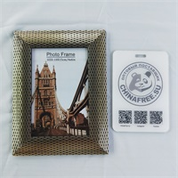 | 186C- кофейный | Полистирол | 4*6 | 600 | 48 | 20 | 120
2 |  | 186C- кофейный | Полистирол | 5*7 | 480 | 54 | 20 | 96
3 |  | 186C- кофейный | Полистирол | 6*8 | 360 | 60 | 20 | 72
4 |  | 186C- кофейный | Полистирол | 8*10 | 300 | 84 | 20 | 60
5 |  | 186C- кофейный | Полистирол | A4 | 240 | 90 | 20 | 48
6 | 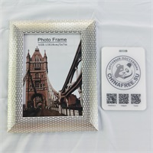 | 186C-Золото | Полистирол | 4*6 | 600 | 48 | 20 | 120
7 |  | 186C-Золото | Полистирол | 5*7 | 480 | 54 | 20 | 96
8 |  | 186C-Золото | Полистирол | 6*8 | 360 | 60 | 20 | 72
9 |  | 186C-Золото | Полистирол | 8*10 | 300 | 84 | 20 | 60
10 |  | 186C-Золото | Полистирол | A4 | 240 | 90 | 20 | 48
11 | 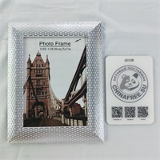 | 186C-Серебро | Полистирол | 4*6 | 600 | 48 | 20 | 120
12 |  | 186C-Серебро | Полистирол | 5*7 | 480 | 54 | 20 | 96
13 |  | 186C-Серебро | Полистирол | 6*8 | 360 | 60 | 20 | 72
14 |  | 186C-Серебро | Полистирол | 8*10 | 300 | 84 | 20 | 60
15 |  | 186C-Серебро | Полистирол | A4 | 240 | 90 | 20 | 48
16 | 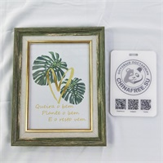 | 608-Зелёный | Полистирол | 4*6 | 600 | 48 | 20 | 120
17 |  | 608-Зелёный | Полистирол | 5*7 | 480 | 54 | 20 | 96
18 |  | 608-Зелёный | Полистирол | 6*8 | 360 | 60 | 20 | 72
19 |  | 608-Зелёный | Полистирол | 8*10 | 300 | 84 | 20 | 60
20 |  | 608-Зелёный | Полистирол | A4 | 240 | 90 | 20 | 48
21 | 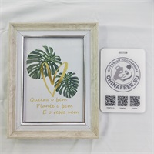 | 608-Бежевый | Полистирол | 4*6 | 600 | 48 | 20 | 120
22 |  | 608-Бежевый | Полистирол | 5*7 | 480 | 54 | 20 | 96
23 |  | 608-Бежевый | Полистирол | 6*8 | 360 | 60 | 20 | 72
24 |  | 608-Бежевый | Полистирол | 8*10 | 300 | 84 | 20 | 60
25 |  | 608-Бежевый | Полистирол | A4 | 240 | 90 | 20 | 48
26 | 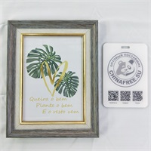 | 608- зеленовато-синий | Полистирол | 4*6 | 600 | 48 | 20 | 120
27 |  | 608- зеленовато-синий | Полистирол | 5*7 | 480 | 54 | 20 | 96
28 |  | 608- зеленовато-синий | Полистирол | 6*8 | 360 | 60 | 20 | 72
29 |  | 608- зеленовато-синий | Полистирол | 8*10 | 300 | 84 | 20 | 60
30 |  | 608- зеленовато-синий | Полистирол | A4 | 240 | 90 | 20 | 48
31 | 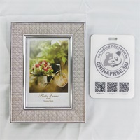 | 416S-Рисовый | Полистирол | 4*6 | 600 | 50 | 20 | 120
32 |  | 416S-Рисовый | Полистирол | 5*7 | 480 | 60 | 20 | 96
33 |  | 416S-Рисовый | Полистирол | 6*8 | 360 | 70 | 20 | 72
34 |  | 416S-Рисовый | Полистирол | 8*10 | 300 | 90 | 20 | 60
35 |  | 416S-Рисовый | Полистирол | A4 | 240 | 94 | 20 | 48
36 | 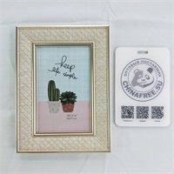 | 416S-Слоновая кость | Полистирол | 4*6 | 600 | 50 | 20 | 120
37 |  | 416S-Слоновая кость | Полистирол | 5*7 | 480 | 60 | 20 | 96
38 |  | 416S-Слоновая кость | Полистирол | 6*8 | 360 | 70 | 20 | 72
39 |  | 416S-Слоновая кость | Полистирол | 8*10 | 300 | 90 | 20 | 60
40 |  | 416S-Слоновая кость | Полистирол | A4 | 240 | 94 | 20 | 48
41 | 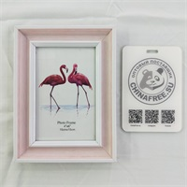 | 912-Розовый | Полистирол | 4*6 | 600 | 50 | 20 | 120
42 |  | 912-Розовый | Полистирол | 5*7 | 480 | 60 | 20 | 96
43 |  | 912-Розовый | Полистирол | 6*8 | 360 | 70 | 20 | 72
44 |  | 912-Розовый | Полистирол | 8*10 | 300 | 90 | 20 | 60
45 |  | 912-Розовый | Полистирол | A4 | 240 | 94 | 20 | 48
46 | 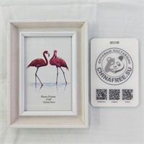 | 912-Бежевый | Полистирол | 4*6 | 600 | 50 | 20 | 120
47 |  | 912-Бежевый | Полистирол | 5*7 | 480 | 60 | 20 | 96
48 |  | 912-Бежевый | Полистирол | 6*8 | 360 | 70 | 20 | 72
49 |  | 912-Бежевый | Полистирол | 8*10 | 300 | 90 | 20 | 60
50 |  | 912-Бежевый | Полистирол | A4 | 240 | 94 | 20 | 48
51 | 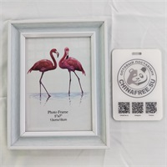 | 912-Голубой | Полистирол | 4*6 | 600 | 50 | 20 | 120
52 |  | 912-Голубой | Полистирол | 5*7 | 480 | 60 | 20 | 96
53 |  | 912-Голубой | Полистирол | 6*8 | 360 | 70 | 20 | 72
54 |  | 912-Голубой | Полистирол | 8*10 | 300 | 90 | 20 | 60
55 |  | 912-Голубой | Полистирол | A4 | 240 | 94 | 20 | 48
56 | 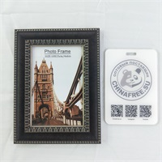 | 688-Тёмно Голубой кофейный | Полистирол | 4*6 | 600 | 46 | 20 | 120
57 |  | 688-Тёмно Голубой кофейный | Полистирол | 5*7 | 480 | 54 | 20 | 96
58 |  | 688-Тёмно Голубой кофейный | Полистирол | 6*8 | 360 | 64 | 20 | 72
59 |  | 688-Тёмно Голубой кофейный | Полистирол | 8*10 | 300 | 84 | 20 | 60
60 |  | 688-Тёмно Голубой кофейный | Полистирол | A4 | 240 | 90 | 20 | 48
61 | 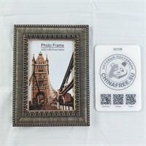 | 688-Серебро | Полистирол | 4*6 | 600 | 46 | 20 | 120
62 |  | 688-Серебро | Полистирол | 5*7 | 480 | 54 | 20 | 96
63 |  | 688-Серебро | Полистирол | 6*8 | 360 | 64 | 20 | 72
64 |  | 688-Серебро | Полистирол | 8*10 | 300 | 84 | 20 | 60
65 |  | 688-Серебро | Полистирол | A4 | 240 | 90 | 20 | 48
66 | 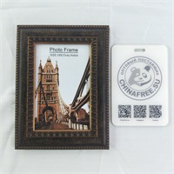 | 688-Брнза | Полистирол | 4*6 | 600 | 46 | 20 | 120
67 |  | 688-Брнза | Полистирол | 5*7 | 480 | 54 | 20 | 96
68 |  | 688-Брнза | Полистирол | 6*8 | 360 | 64 | 20 | 72
69 |  | 688-Брнза | Полистирол | 8*10 | 300 | 84 | 20 | 60
70 |  | 688-Брнза | Полистирол | A4 | 240 | 90 | 20 | 48
71 | 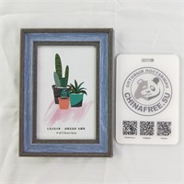 | 515S-Голубой | Полистирол | 4*6 | 600 | 46 | 20 | 120
72 |  | 515S-Голубой | Полистирол | 5*7 | 480 | 54 | 20 | 96
73 |  | 515S-Голубой | Полистирол | 6*8 | 360 | 64 | 20 | 72
74 |  | 515S-Голубой | Полистирол | 8*10 | 300 | 84 | 20 | 60
75 |  | 515S-Голубой | Полистирол | A4 | 240 | 90 | 20 | 48
76 | 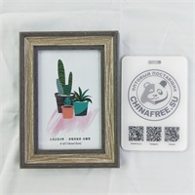 | 515S- кофейный | Полистирол | 4*6 | 600 | 46 | 20 | 120
77 |  | 515S- кофейный | Полистирол | 5*7 | 480 | 54 | 20 | 96
78 |  | 515S- кофейный | Полистирол | 6*8 | 360 | 64 | 20 | 72
79 |  | 515S- кофейный | Полистирол | 8*10 | 300 | 84 | 20 | 60
80 |  | 515S- кофейный | Полистирол | A4 | 240 | 90 | 20 | 48
81 | 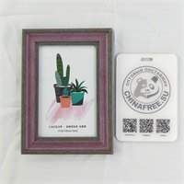 | 515S-Розовый | Полистирол | 4*6 | 600 | 46 | 20 | 120
82 |  | 515S-Розовый | Полистирол | 5*7 | 480 | 54 | 20 | 96
83 |  | 515S-Розовый | Полистирол | 6*8 | 360 | 64 | 20 | 72
84 |  | 515S-Розовый | Полистирол | 8*10 | 300 | 84 | 20 | 60
85 |  | 515S-Розовый | Полистирол | A4 | 240 | 90 | 20 | 48
86 | 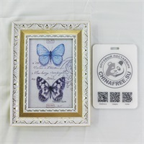 | 480KSS-Белый Золото | Полистирол | 4*6 | 600 | 50 | 20 | 120
87 |  | 480KSS-Белый Золото | Полистирол | 5*7 | 480 | 60 | 20 | 96
88 |  | 480KSS-Белый Золото | Полистирол | 6*8 | 360 | 70 | 20 | 72
89 |  | 480KSS-Белый Золото | Полистирол | 8*10 | 300 | 90 | 20 | 60
90 |  | 480KSS-Белый Золото | Полистирол | A4 | 240 | 94 | 20 | 48
91 | 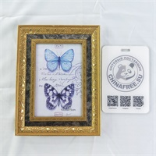 | 480KSS-ПепельныйЗолото | Полистирол | 4*6 | 600 | 50 | 20 | 120
92 |  | 480KSS-ПепельныйЗолото | Полистирол | 5*7 | 480 | 60 | 20 | 96
93 |  | 480KSS-ПепельныйЗолото | Полистирол | 6*8 | 360 | 70 | 20 | 72
94 |  | 480KSS-ПепельныйЗолото | Полистирол | 8*10 | 300 | 90 | 20 | 60
95 |  | 480KSS-ПепельныйЗолото | Полистирол | A4 | 240 | 94 | 20 | 48
96 | 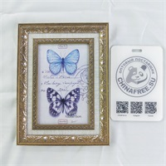 | 480KSS-Серебро | Полистирол | 4*6 | 600 | 50 | 20 | 120
97 |  | 480KSS-Серебро | Полистирол | 5*7 | 480 | 60 | 20 | 96
98 |  | 480KSS-Серебро | Полистирол | 6*8 | 360 | 70 | 20 | 72
99 |  | 480KSS-Серебро | Полистирол | 8*10 | 300 | 90 | 20 | 60
100 |  | 480KSS-Серебро | Полистирол | A4 | 240 | 94 | 20 | 48
101 | 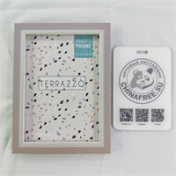 | 911-Песочный | Полистирол | 4*6 | 600 | 46 | 20 | 120
102 |  | 911-Песочный | Полистирол | 5*7 | 480 | 54 | 20 | 96
103 |  | 911-Песочный | Полистирол | 6*8 | 360 | 64 | 20 | 72
104 |  | 911-Песочный | Полистирол | 8*10 | 300 | 84 | 20 | 60
105 |  | 911-Песочный | Полистирол | A4 | 240 | 90 | 20 | 48
106 | 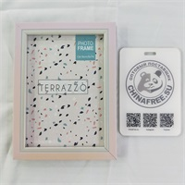 | 911-Шампанское | Полистирол | 4*6 | 600 | 46 | 20 | 120
107 |  | 911-Шампанское | Полистирол | 5*7 | 480 | 54 | 20 | 96
108 |  | 911-Шампанское | Полистирол | 6*8 | 360 | 64 | 20 | 72
109 |  | 911-Шампанское | Полистирол | 8*10 | 300 | 84 | 20 | 60
110 |  | 911-Шампанское | Полистирол | A4 | 240 | 90 | 20 | 48
111 | 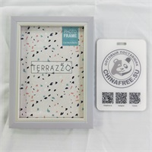 | 911-Фиолетовый | Полистирол | 4*6 | 600 | 46 | 20 | 120
112 |  | 911-Фиолетовый | Полистирол | 5*7 | 480 | 54 | 20 | 96
113 |  | 911-Фиолетовый | Полистирол | 6*8 | 360 | 64 | 20 | 72
114 |  | 911-Фиолетовый | Полистирол | 8*10 | 300 | 84 | 20 | 60
115 |  | 911-Фиолетовый | Полистирол | A4 | 240 | 90 | 20 | 48
116 | 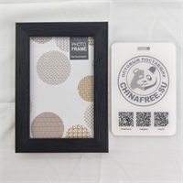 | 867S-Темный | Полистирол | 4*6 | 600 | 44 | 20 | 120
117 |  | 867S-Темный | Полистирол | 5*7 | 480 | 52 | 20 | 96
118 |  | 867S-Темный | Полистирол | 6*8 | 360 | 62 | 20 | 72
119 |  | 867S-Темный | Полистирол | 8*10 | 300 | 82 | 20 | 60
120 |  | 867S-Темный | Полистирол | A4 | 240 | 84 | 20 | 48
121 | 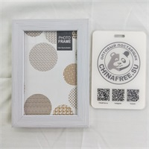 | 867S-Белый тиснёный узор | Полистирол | 4*6 | 600 | 44 | 20 | 120
122 |  | 867S-Белый тиснёный узор | Полистирол | 5*7 | 480 | 52 | 20 | 96
123 |  | 867S-Белый тиснёный узор | Полистирол | 6*8 | 360 | 62 | 20 | 72
124 |  | 867S-Белый тиснёный узор | Полистирол | 8*10 | 300 | 82 | 20 | 60
125 |  | 867S-Белый тиснёный узор | Полистирол | A4 | 240 | 84 | 20 | 48
126 | 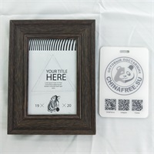 | 335- кофейный | Полистирол | 4*6 | 600 | 50 | 20 | 120
127 |  | 335- кофейный | Полистирол | 5*7 | 480 | 60 | 20 | 96
128 |  | 335- кофейный | Полистирол | 6*8 | 360 | 70 | 20 | 72
129 |  | 335- кофейный | Полистирол | 8*10 | 300 | 90 | 20 | 60
130 |  | 335- кофейный | Полистирол | A4 | 240 | 94 | 20 | 48
131 | 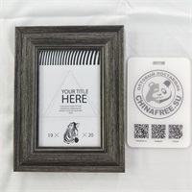 | 335-Черная медь | Полистирол | 4*6 | 600 | 50 | 20 | 120
132 |  | 335-Черная медь | Полистирол | 5*7 | 480 | 60 | 20 | 96
133 |  | 335-Черная медь | Полистирол | 6*8 | 360 | 70 | 20 | 72
134 |  | 335-Черная медь | Полистирол | 8*10 | 300 | 90 | 20 | 60
135 |  | 335-Черная медь | Полистирол | A4 | 240 | 94 | 20 | 48
136 | 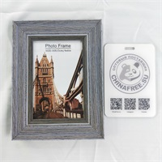 | 335-ПепельныйБелый | Полистирол | 4*6 | 600 | 50 | 20 | 120
137 |  | 335-ПепельныйБелый | Полистирол | 5*7 | 480 | 60 | 20 | 96
138 |  | 335-ПепельныйБелый | Полистирол | 6*8 | 360 | 70 | 20 | 72
139 |  | 335-ПепельныйБелый | Полистирол | 8*10 | 300 | 90 | 20 | 60
140 |  | 335-ПепельныйБелый | Полистирол | A4 | 240 | 94 | 20 | 48
141 | 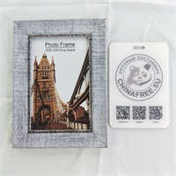 | 662S-ПепельныйБелый | Полистирол | 4*6 | 600 | 46 | 20 | 120
142 |  | 662S-ПепельныйБелый | Полистирол | 5*7 | 480 | 54 | 20 | 96
143 |  | 662S-ПепельныйБелый | Полистирол | 6*8 | 360 | 64 | 20 | 72
144 |  | 662S-ПепельныйБелый | Полистирол | 8*10 | 300 | 84 | 20 | 60
145 |  | 662S-ПепельныйБелый | Полистирол | A4 | 240 | 90 | 20 | 48
146 | 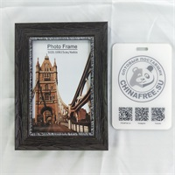 | 662S- кофейный | Полистирол | 4*6 | 600 | 46 | 20 | 120
147 |  | 662S- кофейный | Полистирол | 5*7 | 480 | 54 | 20 | 96
148 |  | 662S- кофейный | Полистирол | 6*8 | 360 | 64 | 20 | 72
149 |  | 662S- кофейный | Полистирол | 8*10 | 300 | 84 | 20 | 60
150 |  | 662S- кофейный | Полистирол | A4 | 240 | 90 | 20 | 48
151 | 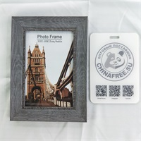 | 662S-Тёмно Голубой | Полистирол | 4*6 | 600 | 46 | 20 | 120
152 |  | 662S-Тёмно Голубой | Полистирол | 5*7 | 480 | 54 | 20 | 96
153 |  | 662S-Тёмно Голубой | Полистирол | 6*8 | 360 | 64 | 20 | 72
154 |  | 662S-Тёмно Голубой | Полистирол | 8*10 | 300 | 84 | 20 | 60
155 |  | 662S-Тёмно Голубой | Полистирол | A4 | 240 | 90 | 20 | 48

http://chinafree.su Телефон/WhatsApp/Viber +7 926-591-08-88 г.Москва, ул.Окружной проезд, дом 6, строение 1, офис 5

